상품제안서
[디자인특허] 단디수첩_좌철(대) (국내제작) | 상품코드: F09480

 |  |  |  |  |  |  | 02-412-0044 | www.easy1.co.kr
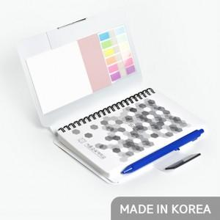 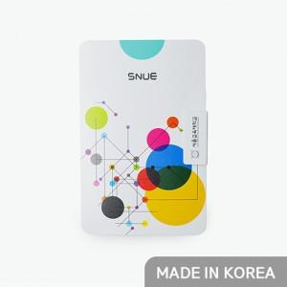 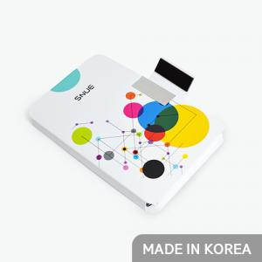

【상세/제작정보】 | ※풀컬러 옵션 설정시 (표지풀컬러+점착메모지 먹1도+내지 먹1도+볼펜1도 인쇄 포함패키지 입니다.)

【인쇄/포장옵션】 | 풀칼라 / OPP(비닐)

【공급단가】 | 수량 | 500~ | 1,000~ | 3,000~ | 5,000~ | 10,000~
*VAT별도 | 단가 | 4,720원 | 4,550원 | 4,370원 | 4,200원 | 4,090원

【상품 URL】 | https://easy1.co.kr:443/src/goods_detail.php?gdno=9480

